打标
主话题 | topic | 评论 | 类型
要不要给路上遇到的昏倒女性做CPR，即心肺复苏？ | 终于遇到与本专业有关可以回答的题了！！！ 在中国受过专业心肺复苏训练的人不到百分之一，所以如果遇到有路人心脏骤停时很难有人能正确的实行心肺复苏，如果你掌握这一技能就一定要去就她，因为你不救她，别人更没有办法救她，毕竟是一条人命。 题主可能觉得解开衣服会很尴尬，但这是必要的，会使呼吸更通畅，人命关天，绝对不能怕尴尬而跳过这一步骤，可以在胸前覆盖轻质的布或衣服也没问题，正确的按压位置为两乳连线中点胸骨柄下三分之一处，所以按压部位的并不是胸，没什么不好意思的…… 至于患者抢救过来埋怨你的事……请别把这个事情想的太复杂，真正想救人时真的考虑不了这么多，毕竟这社会上还是好人多。 …………………………补充一下………………………… 至于二次伤害的问题，如果真正确认心脏骤停，那么从停止心跳开始会有黄金八分钟抢救时间，两分钟内抢救概率为百分之八十，而八分钟之后抢救概率仅有百分之二十，这个时间是很难等到救护车的，所以及时心肺复苏还是有必要的… | 好的～虽然现在才看到但还是非常感谢啊啦 (*^▽^*) 。现在证也拿到了一些问题也搞懂啦，关于AED的话也不是我杞人忧天，我身边有亲人因为心脏骤停而逝去，而我的妈妈也有心脏病史，所以表示担心。要是我和AED在她旁边的话还能多护着她一点，对吧 | 2 | 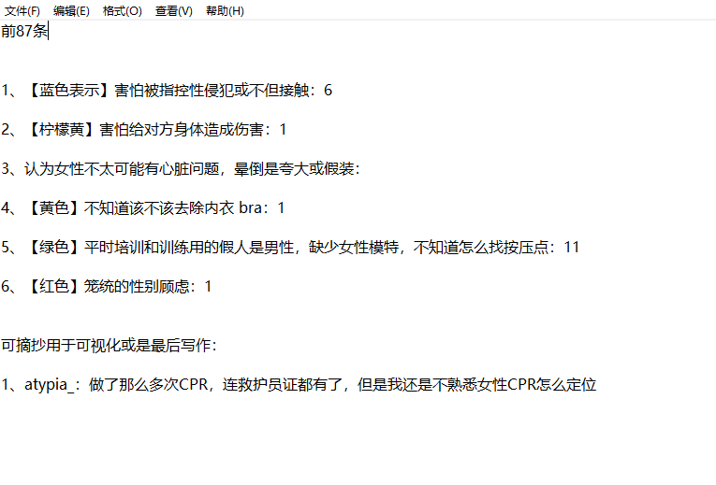
 | 的确很难办啊 救过来了一切好说，救不过来，一辈子可能要毁了，家属可能要告你非法行医。媒体可能会“一女子路边晕倒，被医生按死” | 其实担心的还有被救者观念保守不理解。而且，我本人不是医生，之前看的某大学公开课教的最新版cpr，说是人人都该学的。同时我在想，如果出门身上没带纸巾，人工呼吸到哪里去找垫的东西呢？ | 6
 | 你好，我只知道在医院大门外面救人，除非你是出车救人，不然不管你是否能把对方按回来，你都是非法行医，是要判刑的。 | 我想请教一下，它说不负刑事责任，那是否会面临患者家属带来的民事纠纷呢 | 1
 |  | 没有证哪怕你再熟练cpr的流程，不管玖没救回来，都有理由控诉你的。所以，很难。 | 1
 |  | 那如果这样，岂不是哪天自己摊上这事，就只有等死了吗？有这么残酷的法律？ | 1
 |  | 等什么时候出台好心人保护法了再想这个吧。。。 | 1
 |  | 首先。。我是支持学习急救知识的。。。但。。没证 非专业人士 遇到这情况救回来还好 救不回来家属会把你后半世拖进地狱。。。 | 1

